Human α1 - Antitrypsin
1.804 | 0.716 | 0.676 | 0.499 | 0.955 | 0.567 | 2.246 | 0.721 | 0.636 | 1.116 | 0.757 | 0.546
1.104 | 0.617 | 0.634 | 0.366 | 1.033 | 0.533 | 1.914 | 0.729 | 0.814 | 2.896 | 0.651 | 0.631
0.589 | 0.628 | 1.582 | 0.678 | 2.271 | 0.662 | 0.655 | 2.068 | 0.61 | 0.842 | 0.509 | 1.041
0.322 | 0.55 | 0.798 | 0.903 | 1.188 | 0.686 | 0.562 | 0.71 | 1.45 | 0.865 | 0.888 | 0.659
0.164 | 0.667 | 0.78 | 1.405 | 0.888 | 0.598 | 0.589 | 0.567 | 0.482 | 2.333 | 0.557 | 0.787
0.062 | 0.613 | 0.609 | 0.838 | 0.683 | 2.169 | 0.567 | 1.715 | 0.636 | 0.823 | 0.555 | 0.616
0.762 | 1.49 | 0.738 | 0.674 | 1.877 | 2.306 | 0.59 | 0.568 | 0.712 | 0.668 | 1.603 | 0.725
1.356 | 0.632 | 0.538 | 1.372 | 1.517 | 0.839 | 1.614 | 0.591 | 0.641 | 0.657 | 0.48 | 0.058

Human α1 - Antitrypsin
 | abs | abs-blank | expected | result
std1 | 1.804 | 1.742 | 9.6 | 9.555
std2 | 1.104 | 1.042 | 4.8 | 4.961
std3 | 0.589 | 0.527 | 2.4 | 2.282
std4 | 0.322 | 0.26 | 1.2 | 1.127
std5 | 0.164 | 0.102 | 0.6 | 0.519
blank | 0.062 | 0 | 0 | 0.156

 |  |  |  |  |  |  |  |  | concentratıon (mg/ml)

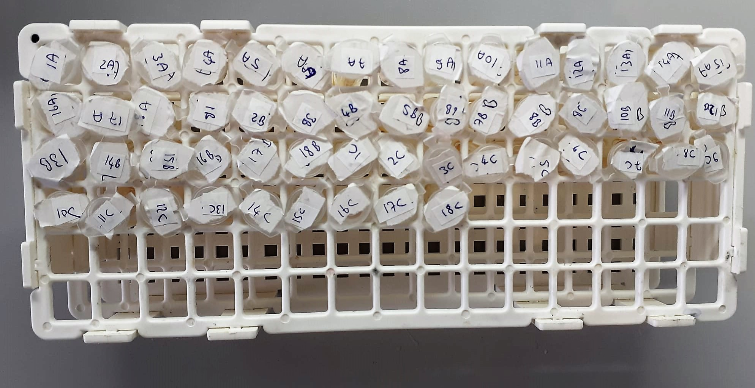
Numune | absorbans | abs-blank | result
Sürfaktanlı-1A | 0.762 | 0.7 | 3.115
Sürfaktanlı-2A | 1.356 | 1.294 | 6.488
Sürfaktanlı-3A | 0.716 | 0.654 | 2.887
Sürfaktanlı-4A | 0.617 | 0.555 | 2.412
Sürfaktanlı-5A | 0.628 | 0.566 | 2.464
Sürfaktanlı-6A | 0.55 | 0.488 | 2.103
Sürfaktanlı-7A | 0.667 | 0.605 | 2.649
Sürfaktanlı-8A | 0.613 | 0.551 | 2.394
Sürfaktanlı-9A | 1.49 | 1.428 | 7.358
Sürfaktanlı-10A | 0.632 | 0.57 | 2.483
Sürfaktanlı-11A | 0.676 | 0.614 | 2.693
Sürfaktanlı-12A | 0.634 | 0.572 | 2.492
Sürfaktanlı-13A | 1.582 | 1.52 | 7.979
Sürfaktanlı-14A | 0.798 | 0.736 | 3.297
Sürfaktanlı-15A | 0.78 | 0.718 | 3.206
Sürfaktanlı-16A | 0.609 | 0.547 | 2.375
Sürfaktanlı-17A | 0.738 | 0.676 | 2.996
Sürfaktanlı-18A | 0.538 | 0.476 | 2.049
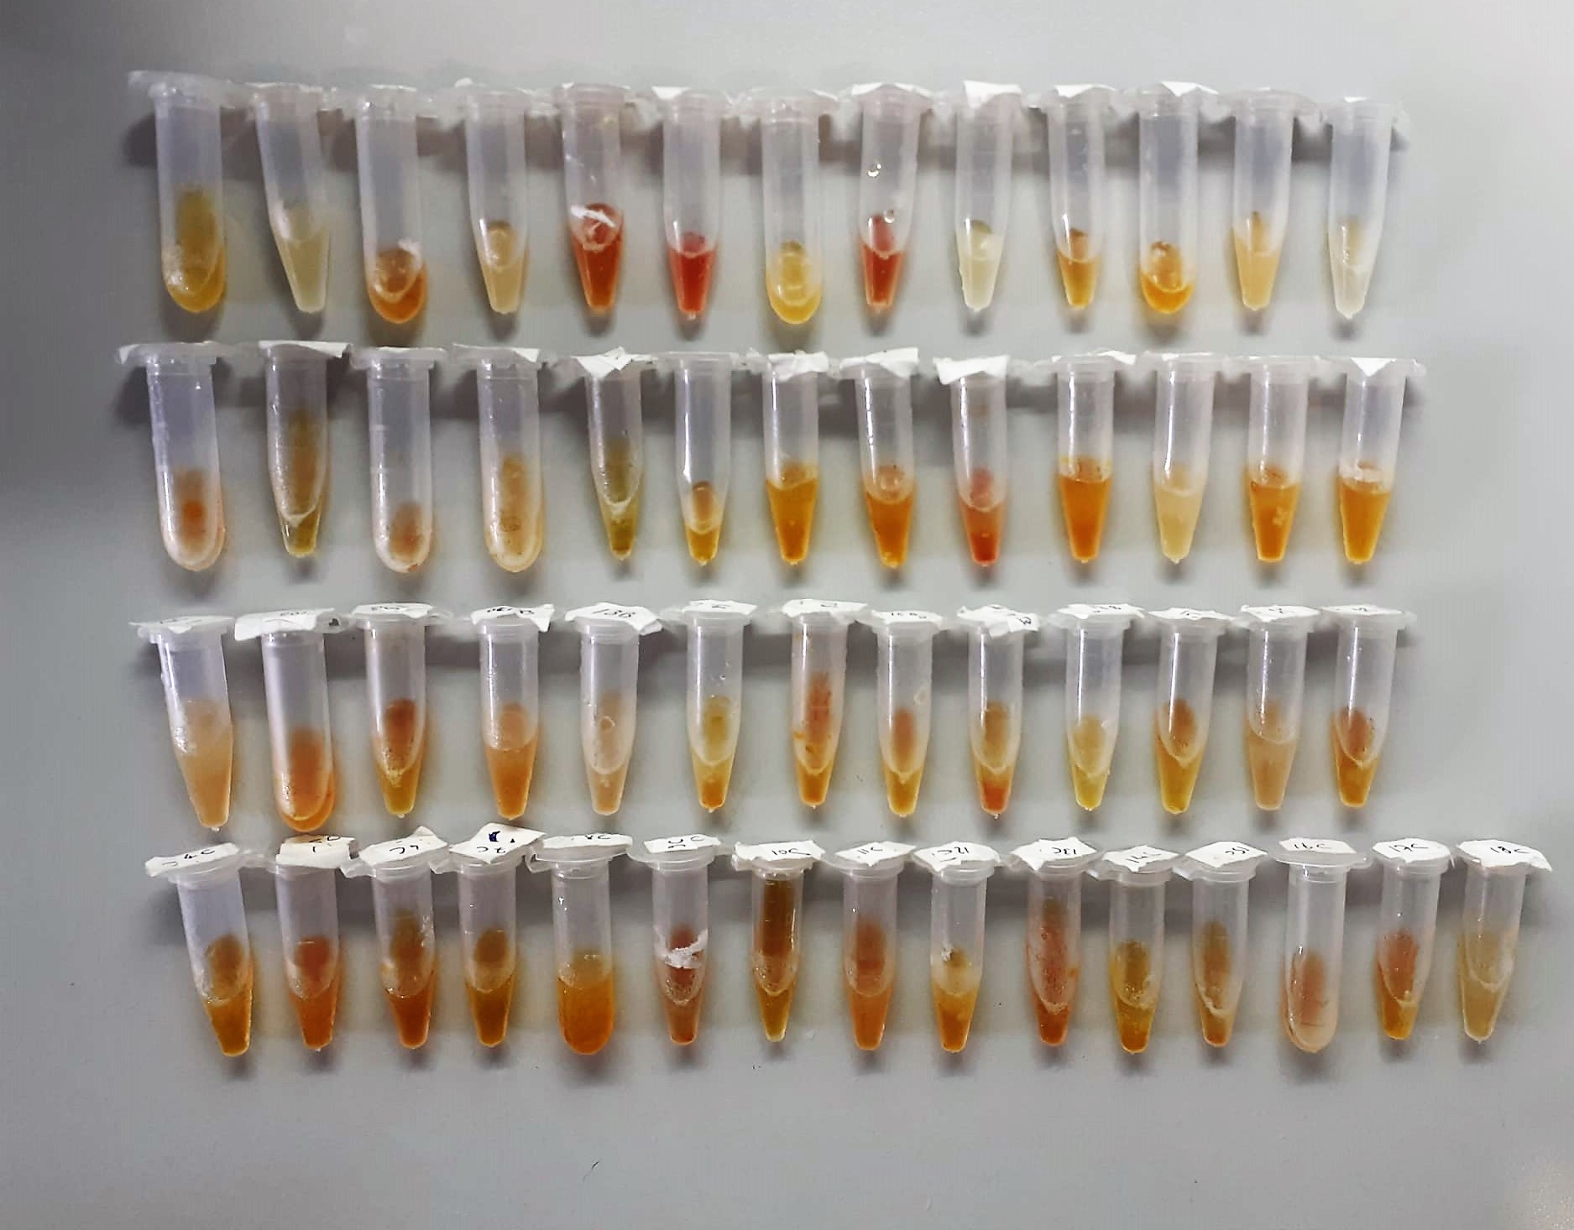
Sürfaktanlı-1B | 0.499 | 0.437 | 1.875
Sürfaktanlı-2B | 0.366 | 0.304 | 1.306
Sürfaktanlı-3B | 0.678 | 0.616 | 2.702
Sürfaktanlı-4B | 0.903 | 0.841 | 3.844
Sürfaktanlı-5B | 1.405 | 1.343 | 6.802
Sürfaktanlı-6B | 0.838 | 0.776 | 3.503
Sürfaktanlı-7B | 0.674 | 0.612 | 2.683
Sürfaktanlı-8B | 1.372 | 1.31 | 6.590
Sürfaktanlı-9B | 0.955 | 0.893 | 4.125
Sürfaktanlı-10B | 1.033 | 0.971 | 4.556
Sürfaktanlı-11B | 2.271 | 2.209 | 13.231
Sürfaktanlı-12B | 1.188 | 1.126 | 5.454
Sürfaktanlı-13B | 0.888 | 0.826 | 3.765
Sürfaktanlı-14B | 0.683 | 0.621 | 2.726
Sürfaktanlı-15B | 1.877 | 1.815 | 10.097
Sürfaktanlı-16B | 1.517 | 1.455 | 7.539
Sürfaktanlı-17B | 0.567 | 0.505 | 2.181
Sürfaktanlı-18B | 0.533 | 0.471 | 2.026
Sürfaktanlı-1C | 0.662 | 0.6 | 2.625
Sürfaktanlı-2C | 0.686 | 0.624 | 2.741
Sürfaktanlı-3C | 0.598 | 0.536 | 2.324
Sürfaktanlı-4C | 2.169 | 2.107 | 12.386
Sürfaktanlı-5C | 2.306 | 2.244 | 13.526
Sürfaktanlı-6C | 0.839 | 0.777 | 3.508
Sürfaktanlı-7C | 2.246 | 2.184 | 13.022
Sürfaktanlı-8C | 1.914 | 1.852 | 10.377
Sürfaktanlı-9C | 0.655 | 0.593 | 2.592
Sürfaktanlı-10C | 0.562 | 0.5 | 2.158
Sürfaktanlı-11C | 0.589 | 0.527 | 2.282
Sürfaktanlı-12C | 0.567 | 0.505 | 2.181
Sürfaktanlı-13C | 0.59 | 0.528 | 2.287
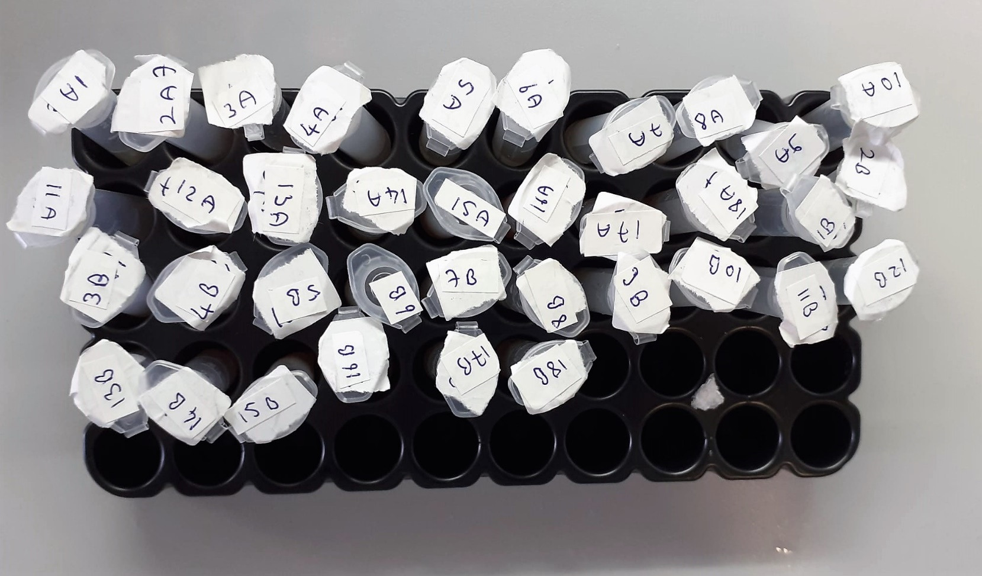
Sürfaktanlı-14C | 1.614 | 1.552 | 8.199
Sürfaktanlı-15C | 0.721 | 0.659 | 2.912
Sürfaktanlı-16C | 0.729 | 0.667 | 2.951
Sürfaktanlı-17C | 2.068 | 2.006 | 11.573
Sürfaktanlı-18C | 0.71 | 0.648 | 2.858
Sürfaktansız-1A | 0.567 | 0.505 | 2.181
Sürfaktansız-2A | 1.715 | 1.653 | 8.910
Sürfaktansız-3A | 0.568 | 0.506 | 2.185
Sürfaktansız-4A | 0.591 | 0.529 | 2.291
Sürfaktansız-5A | 0.636 | 0.574 | 2.502
Sürfaktansız-6A | 0.814 | 0.752 | 3.379
Sürfaktansız-7A | 0.61 | 0.548 | 2.379
Sürfaktansız-8A | 1.45 | 1.388 | 7.094
Sürfaktansız-9A | 0.482 | 0.42 | 1.800
Sürfaktansız-10A | 0.636 | 0.574 | 2.502
Sürfaktansız-11A | 0.712 | 0.65 | 2.868
Sürfaktansız-12A | 0.641 | 0.579 | 2.525
Sürfaktansız-13A | 1.116 | 1.054 | 5.030
Sürfaktansız-14A | 2.896 | 2.834 | 18.916
Sürfaktansız-15A | 0.842 | 0.78 | 3.524
Sürfaktansız-16A | 0.865 | 0.803 | 3.644
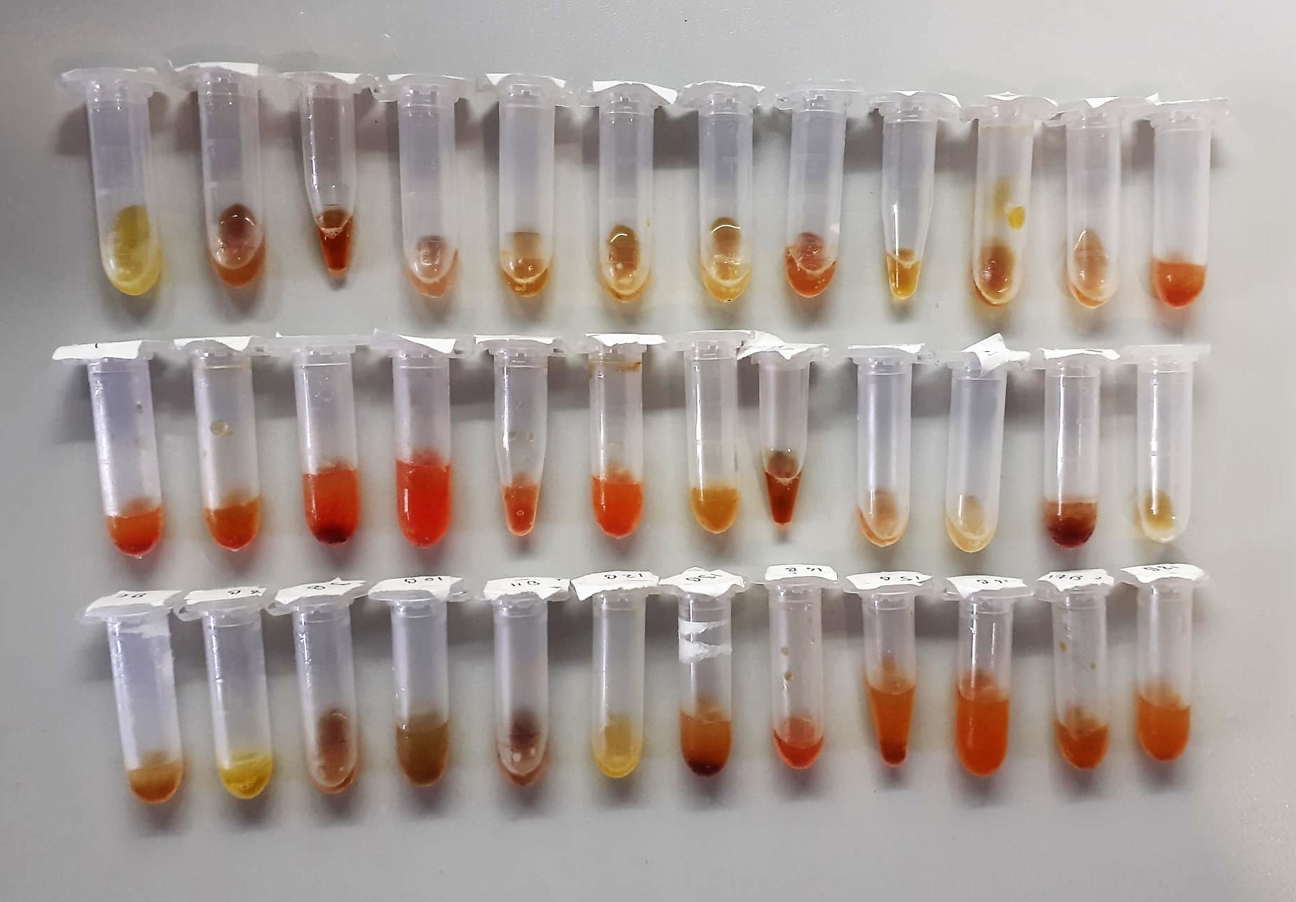
Sürfaktansız-17A | 2.333 | 2.271 | 13.756
Sürfaktansız-18A | 0.823 | 0.761 | 3.425
Sürfaktansız-1B | 0.668 | 0.606 | 2.654
Sürfaktansız-2B | 0.657 | 0.595 | 2.602
Sürfaktansız-3B | 0.757 | 0.695 | 3.090
Sürfaktansız-4B | 0.651 | 0.589 | 2.573
Sürfaktansız-5B | 0.509 | 0.447 | 1.919
Sürfaktansız-6B | 0.888 | 0.826 | 3.765
Sürfaktansız-7B | 0.557 | 0.495 | 2.135
Sürfaktansız-8B | 0.555 | 0.493 | 2.126
Sürfaktansız-9B | 1.603 | 1.541 | 8.123
Sürfaktansız-10B | 0.48 | 0.418 | 1.791
Sürfaktansız-11B | 0.546 | 0.484 | 2.085
Sürfaktansız-12B | 0.631 | 0.569 | 2.478
Sürfaktansız-13B | 1.041 | 0.979 | 4.601
Sürfaktansız-14B | 0.659 | 0.597 | 2.611
Sürfaktansız-15B | 0.787 | 0.725 | 3.241
Sürfaktansız-16B | 0.616 | 0.554 | 2.408
Sürfaktansız-17B | 0.725 | 0.663 | 2.932
Sürfaktansız-18B | 0.658 | 0.596 | 2.606

Centrifuge: HETTICH Mıcro 200-R
Microplate Reader: BIO-TEK EL X 800
Auto Strip Washer: BIO-TEK EL X 50

Human Alpha1 Antichymotrypsin
2.208 | 0.633 | 0.699 | 0.516 | 0.875 | 0.654 | 1.97 | 0.653 | 0.57 | 0.881 | 0.605 | 0.5
1.206 | 0.679 | 0.644 | 0.536 | 0.875 | 0.613 | 1.801 | 0.643 | 0.647 | 2.908 | 0.566 | 0.599
0.623 | 0.653 | 1.193 | 0.609 | 1.894 | 0.616 | 0.702 | 2.81 | 0.576 | 0.615 | 0.566 | 0.955
0.386 | 0.72 | 0.763 | 0.829 | 1.108 | 0.725 | 0.665 | 0.7 | 1.328 | 0.707 | 0.629 | 0.6
0.22 | 0.607 | 0.721 | 1.296 | 0.182 | 0.641 | 0.704 | 0.615 | 0.677 | 1.817 | 0.63 | 0.715
0.074 | 0.698 | 0.694 | 0.953 | 0.168 | 2.052 | 0.591 | 1.58 | 0.649 | 0.721 | 0.581 | 0.77
0.726 | 1.36 | 0.413 | 0.694 | 1.895 | 1.851 | 0.702 | 0.613 | 0.693 | 0.615 | 1.3 | 0.742
1.595 | 0.823 | 0.593 | 1.349 | 1.138 | 0.409 | 2.01 | 0.54 | 0.713 | 0.588 | 0.585 | 1.673

Human Alpha1 Antichymotrypsin
2.134 | 2000
1.132 | 1000
0.549 | 500
0.312 | 250
0.146 | 125
0 | 0
 | abs | abs-blank | expected | result
std1 | 2.208 | 2.134 | 2000 | 1998.3460903
std2 | 1.206 | 1.132 | 1000 | 1010.3111787
std3 | 0.623 | 0.549 | 500 | 475.83718312
std4 | 0.386 | 0.312 | 250 | 267.06061702
std5 | 0.22 | 0.146 | 125 | 123.75377684
blank | 0.074 | 0 | 0 | -0.2956
,

 |  |  |  |  |  |  |  |  | concentratıon (ug/ml)

Numune | absorbans | abs-blank | result
Sürfaktanlı-1A | 0.726 | 0.652 | 568.102
Sürfaktanlı-2A | 1.595 | 1.521 | 1383.464
Sürfaktanlı-3A | 0.633 | 0.559 | 484.754
Sürfaktanlı-4A | 0.679 | 0.605 | 525.886
Sürfaktanlı-5A | 0.653 | 0.579 | 502.615
Sürfaktanlı-6A | 0.72 | 0.646 | 562.702
Sürfaktanlı-7A | 0.607 | 0.533 | 461.588
Sürfaktanlı-8A | 0.698 | 0.624 | 542.929
Sürfaktanlı-9A | 1.36 | 1.286 | 1156.455
Sürfaktanlı-10A | 0.823 | 0.749 | 655.841
Sürfaktanlı-11A | 0.699 | 0.625 | 543.827
Sürfaktanlı-12A | 0.644 | 0.57 | 494.573
Sürfaktanlı-13A | 1.193 | 1.119 | 998.069
Sürfaktanlı-14A | 0.763 | 0.689 | 601.473
Sürfaktanlı-15A | 0.721 | 0.647 | 563.602
Sürfaktanlı-16A | 0.694 | 0.62 | 539.338
Sürfaktanlı-17A | 0.413 | 0.339 | 290.597
Sürfaktanlı-18A | 0.593 | 0.519 | 449.138
Sürfaktanlı-1B | 0.516 | 0.442 | 380.971
Sürfaktanlı-2B | 0.536 | 0.462 | 398.627
Sürfaktanlı-3B | 0.609 | 0.535 | 463.368
Sürfaktanlı-4B | 0.829 | 0.755 | 661.295
Sürfaktanlı-5B | 1.296 | 1.222 | 1095.468
Sürfaktanlı-6B | 0.953 | 0.879 | 774.719
Sürfaktanlı-7B | 0.694 | 0.62 | 539.338
Sürfaktanlı-8B | 1.349 | 1.275 | 1145.948
Sürfaktanlı-9B | 0.875 | 0.801 | 703.215
Sürfaktanlı-10B | 0.875 | 0.801 | 703.215
Sürfaktanlı-11B | 1.894 | 1.82 | 1679.277
Sürfaktanlı-12B | 1.108 | 1.034 | 918.390
Sürfaktanlı-13B | 0.182 | 0.108 | 91.288
Sürfaktanlı-14B | 0.168 | 0.094 | 79.358
Sürfaktanlı-15B | 1.895 | 1.821 | 1680.280
Sürfaktanlı-16B | 1.138 | 1.064 | 946.440
Sürfaktanlı-17B | 0.654 | 0.58 | 503.509
Sürfaktanlı-18B | 0.613 | 0.539 | 466.929
Sürfaktanlı-1C | 0.616 | 0.542 | 469.600
Sürfaktanlı-2C | 0.725 | 0.651 | 567.202
Sürfaktanlı-3C | 0.641 | 0.567 | 491.894
Sürfaktanlı-4C | 2.052 | 1.978 | 1838.750
Sürfaktanlı-5C | 1.851 | 1.777 | 1636.254
Sürfaktanlı-6C | 0.409 | 0.335 | 287.106
Sürfaktanlı-7C | 1.97 | 1.896 | 1755.713
Sürfaktanlı-8C | 1.801 | 1.727 | 1586.431
Sürfaktanlı-9C | 0.702 | 0.628 | 546.521
Sürfaktanlı-10C | 0.665 | 0.591 | 513.348
Sürfaktanlı-11C | 0.704 | 0.63 | 548.317
Sürfaktanlı-12C | 0.591 | 0.517 | 447.361
Sürfaktanlı-13C | 0.702 | 0.628 | 546.521
Sürfaktanlı-14C | 2.01 | 1.936 | 1796.146
Sürfaktanlı-15C | 0.653 | 0.579 | 502.615
Sürfaktanlı-16C | 0.643 | 0.569 | 493.680
Sürfaktanlı-17C | 2.81 | 2.736 | 2634.173
Sürfaktanlı-18C | 0.7 | 0.626 | 544.725
Sürfaktansız-1A | 0.615 | 0.541 | 468.710
Sürfaktansız-2A | 1.58 | 1.506 | 1368.830
Sürfaktansız-3A | 0.613 | 0.539 | 466.929
Sürfaktansız-4A | 0.54 | 0.466 | 402.162
Sürfaktansız-5A | 0.57 | 0.496 | 428.722
Sürfaktansız-6A | 0.647 | 0.573 | 497.253
Sürfaktansız-7A | 0.576 | 0.502 | 434.044
Sürfaktansız-8A | 1.328 | 1.254 | 1125.917
Sürfaktansız-9A | 0.677 | 0.603 | 524.094
Sürfaktansız-10A | 0.649 | 0.575 | 499.040
Sürfaktansız-11A | 0.693 | 0.619 | 538.441
Sürfaktansız-12A | 0.713 | 0.639 | 556.406
Sürfaktansız-13A | 0.881 | 0.807 | 708.697
Sürfaktansız-14A | 2.908 | 2.834 | 2740.679
Sürfaktansız-15A | 0.615 | 0.541 | 468.710
Sürfaktansız-16A | 0.707 | 0.633 | 551.013
Sürfaktansız-17A | 1.817 | 1.743 | 1602.351
Sürfaktansız-18A | 0.721 | 0.647 | 563.602
Sürfaktansız-1B | 0.615 | 0.541 | 468.710
Sürfaktansız-2B | 0.588 | 0.514 | 444.696
Sürfaktansız-3B | 0.605 | 0.531 | 459.808
Sürfaktansız-4B | 0.566 | 0.492 | 425.177
Sürfaktansız-5B | 0.566 | 0.492 | 425.177
Sürfaktansız-6B | 0.629 | 0.555 | 481.186
Sürfaktansız-7B | 0.63 | 0.556 | 482.078
Sürfaktansız-8B | 0.581 | 0.507 | 438.481
Sürfaktansız-9B | 1.3 | 1.226 | 1099.269
Sürfaktansız-10B | 0.585 | 0.511 | 442.032
Sürfaktansız-11B | 0.5 | 0.426 | 366.872
Sürfaktansız-12B | 0.599 | 0.525 | 454.472
Sürfaktansız-13B | 0.955 | 0.881 | 776.560
Sürfaktansız-14B | 0.6 | 0.526 | 455.361
Sürfaktansız-15B | 0.715 | 0.641 | 558.205
Sürfaktansız-16B | 0.77 | 0.696 | 607.799
Sürfaktansız-17B | 0.742 | 0.668 | 582.518
Sürfaktansız-18B | 1.673 | 1.599 | 1459.879

